アスベスト採取方法
〇採取方法
・ご準備いただくもの
 | １，検体袋（小）チャック付き推奨 |  |  |  | ３， | 補修道具
 | ２， | 採取用工具 |  |  | ４， | 保護具
 | ３， | 霧吹きスプレー |  |  | ５，掃除用具

① | 採取する場所を特定したら、安全に採取作業ができるように周りをご確認ください。
 | ＊壁に穴をあける場合、裏に配線が通っている場合があります。
 |  | ⇒必要に応じて、壁裏センサーなどを使用してご確認ください。
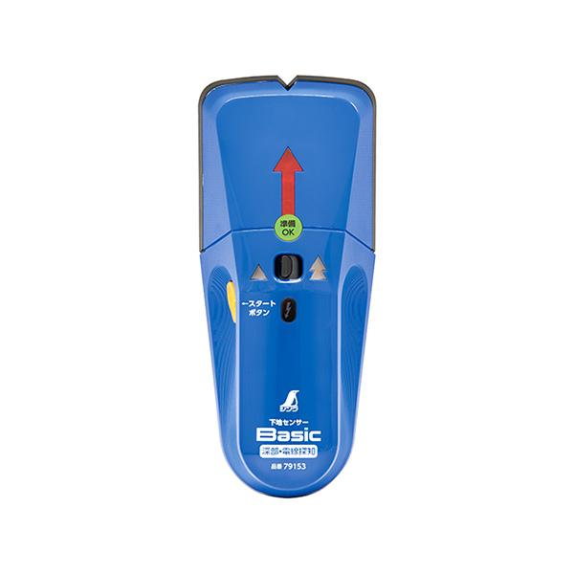
 |  |  | 例：センサー

 | ＊高所作業の場合、落下にご注意ください。

② | 採取前に、検体が飛散するのを防ぐために飛散防止をお願いします。
 | レベル１の場合…飛散防止剤入りスプレーを使用する等
 | レベル２の場合…養生をして採取する等
 | 保護具着用しての作業推奨

10cm角で採取
③ | 採取目安
 | 検体部位 |  |  | 採取目安
 | 吹付材 形成板 スレート板 ケイ酸カルシウム板 シーリング材 エルボ ダクト 等

入れる
④ | 検体袋へ保管・補修
 | 採取した検体は、採取場所を記載した検体袋へ入れてください。
ラベル
 | 必要に応じて、採取場所を補修してください。

⑤ | 検体を梱包して発送
 | 梱包は梱包手順をご覧ください。

梱包手順
〇梱包手順
・ご準備いただくもの
 | １，検体袋（大・小）チャック付き推奨 | ３，送り状
 | ２，発送用箱 | ４，梱包用テープ

① | 案件ごとにまとめる袋（大）を案件数と、検体を入れる袋（小）を検体数分ご準備ください。
 | （＊アスベストが飛散しないチャック付きの物を推奨致します。）
② | 大の袋には【件名】を、小の袋には【検体名】を記入してください。
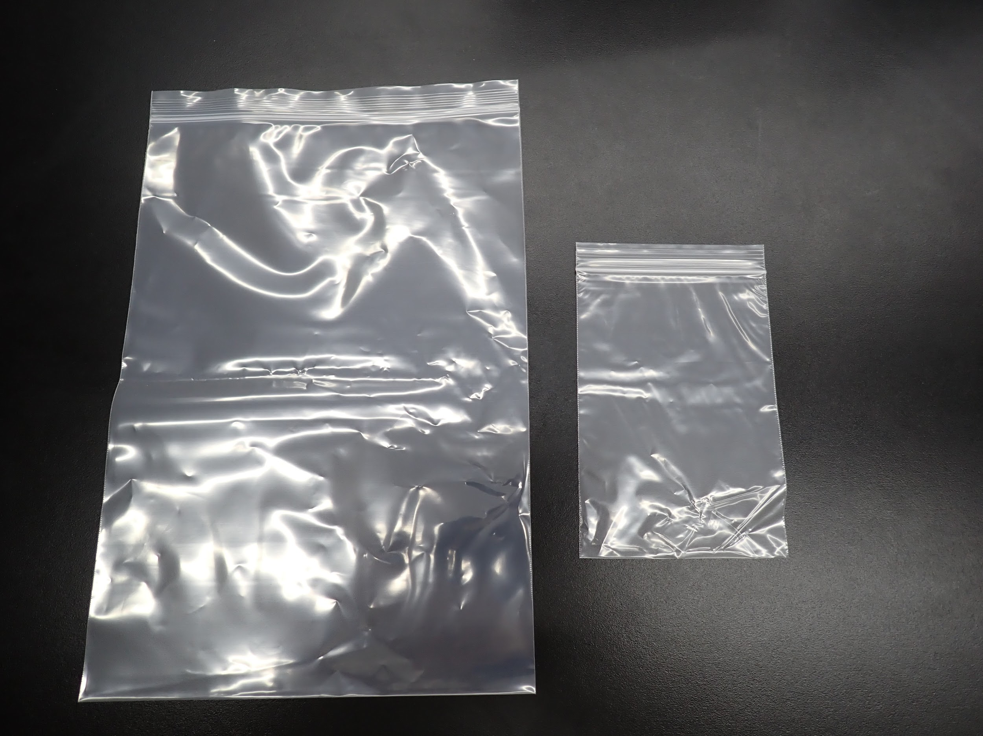
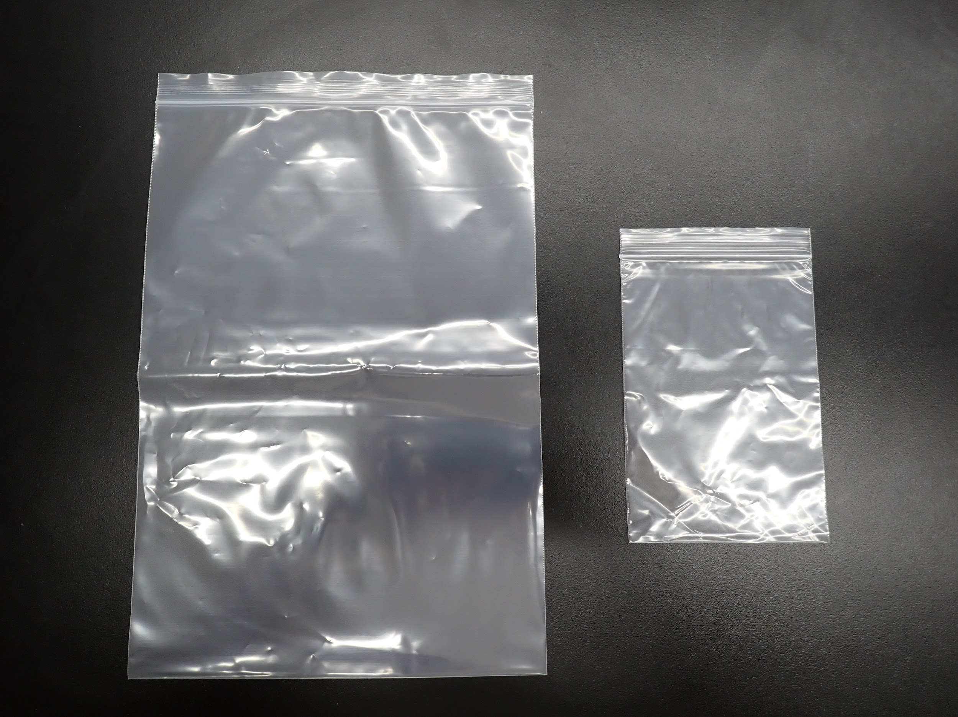
 | （＊件名と検体名は、依頼書と同様に記載してください。）
①
②

件名
大
小
検体名

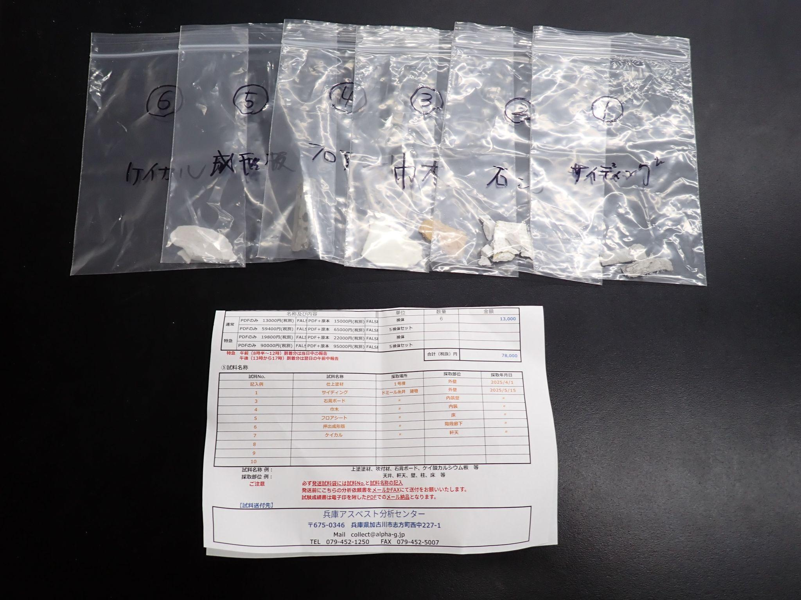
③ | 依頼書の内容と袋に入れた検体が一致していることをご確認ください。
④ | 小の袋を、案件ごとに大の袋に入れてください。
③
④

入れる
ご確認

⑤ | 依頼書の内容と袋に入れた検体が一致していることをご確認ください。
⑥ | 発送用の箱をご準備ください。検体袋と依頼書を入れてください。
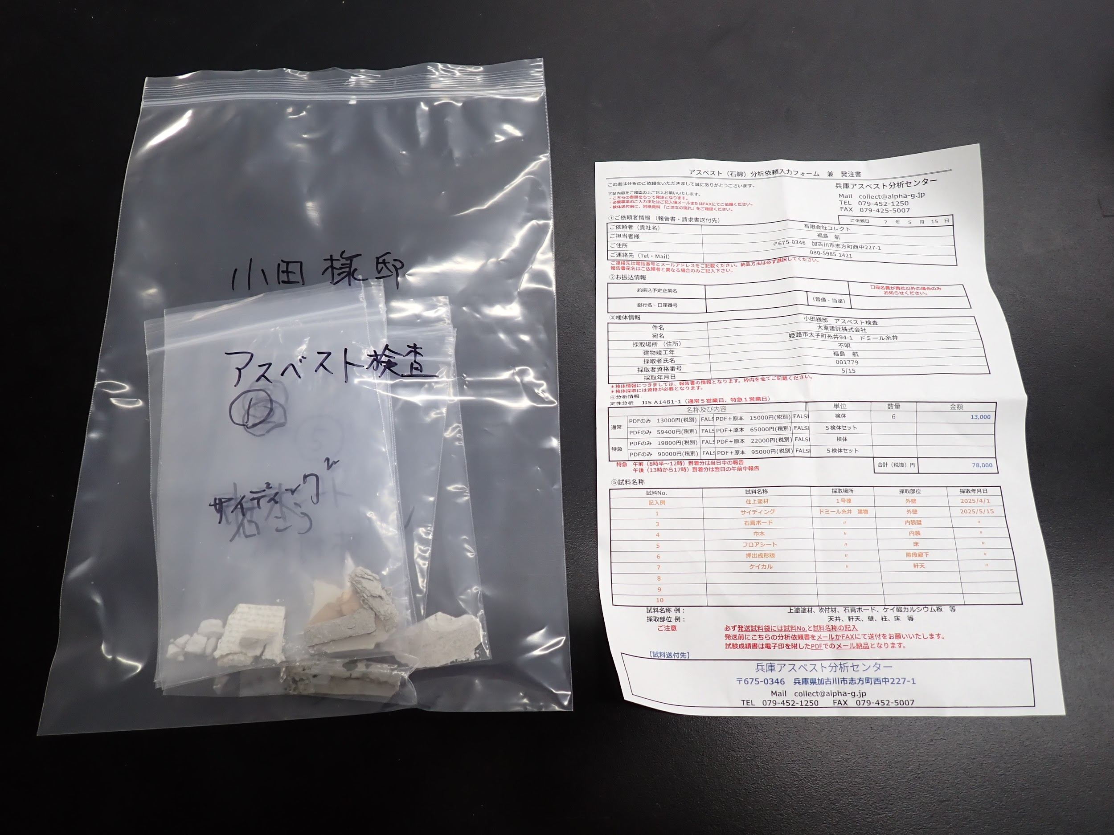
⑤
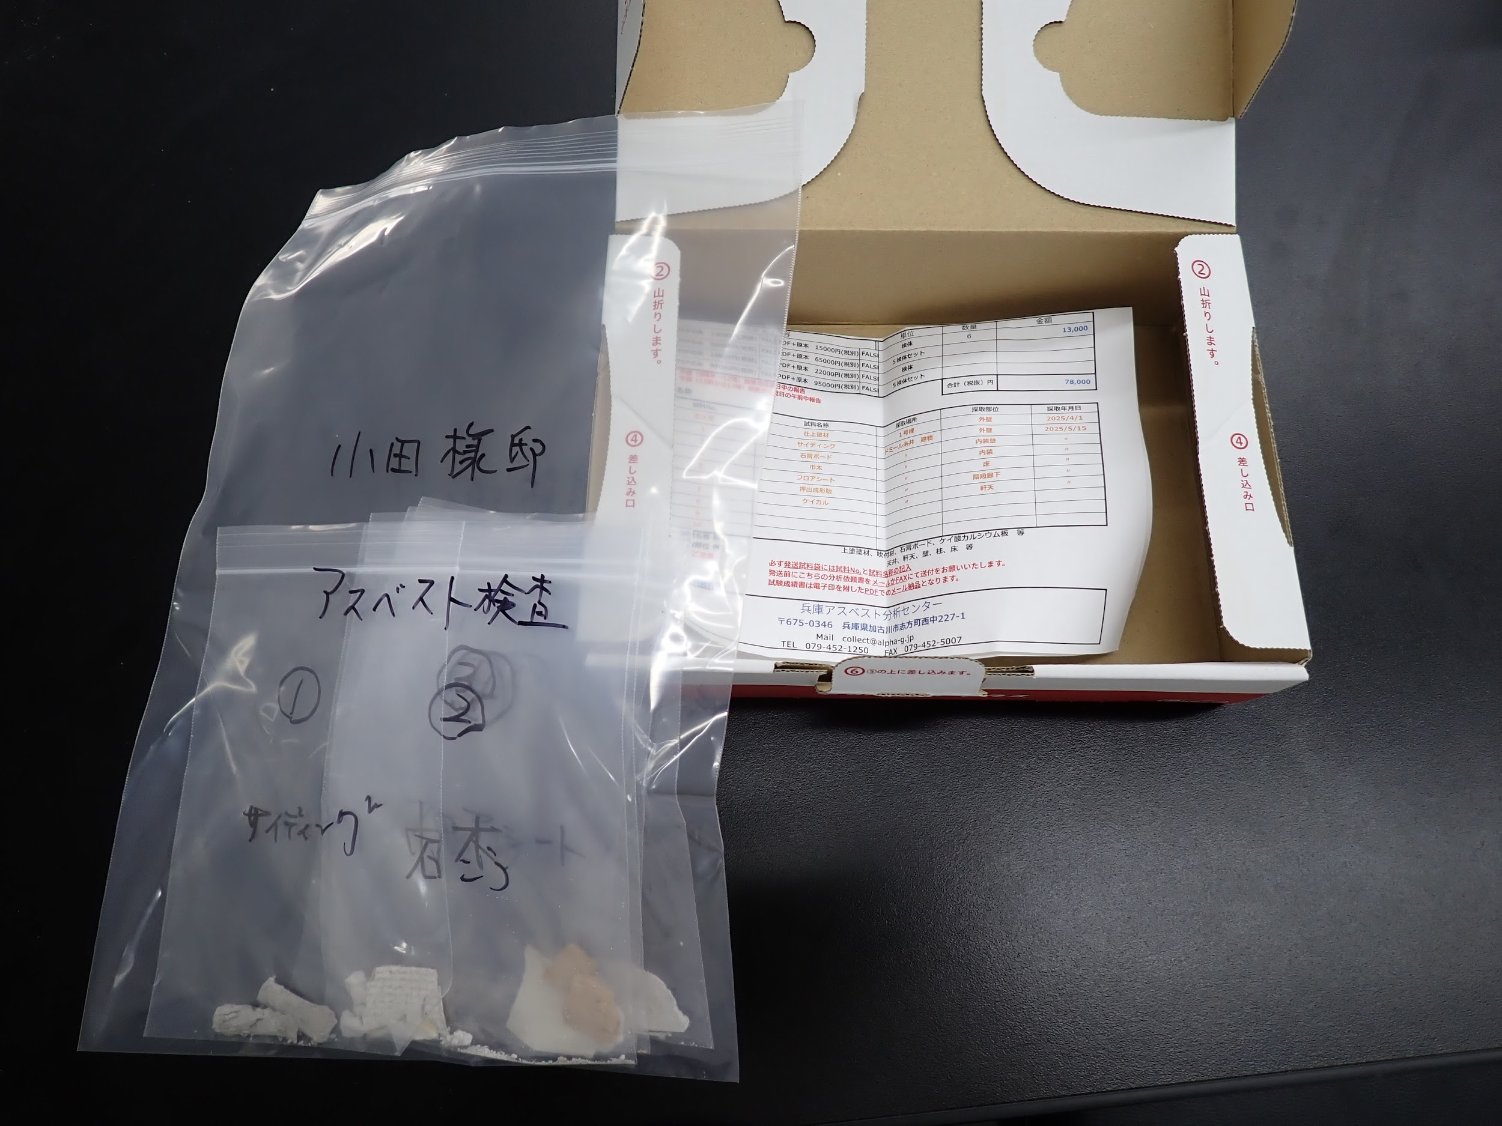
⑥

入れる

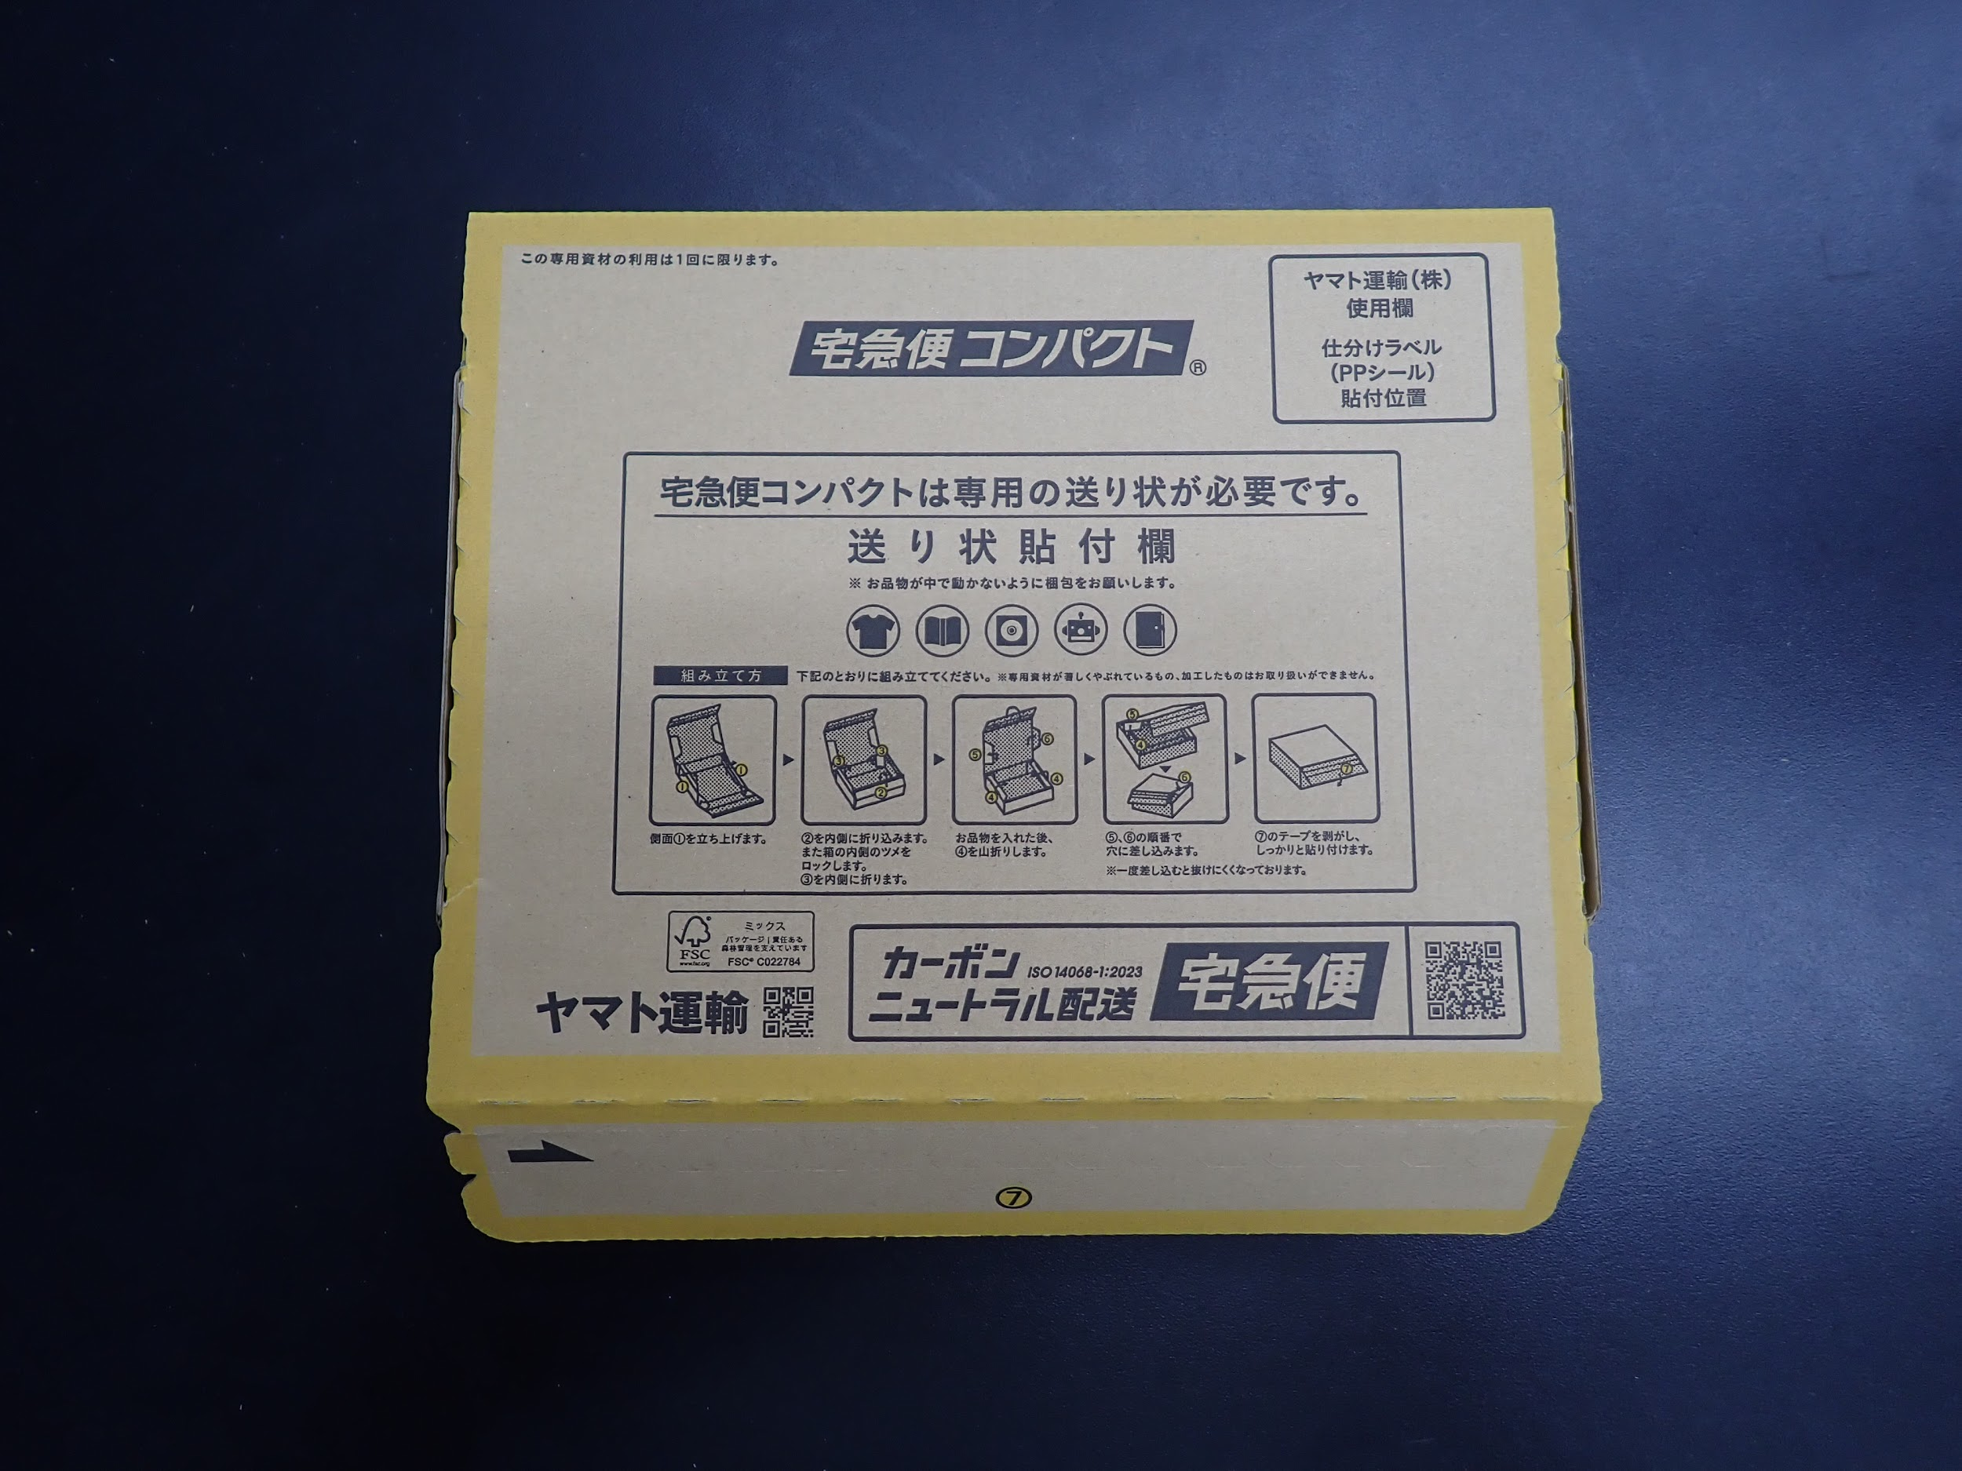
⑦入れ忘れが無いか再度ご確認ください。
⑧フタを閉じて送り状を張ってご発送下さい。
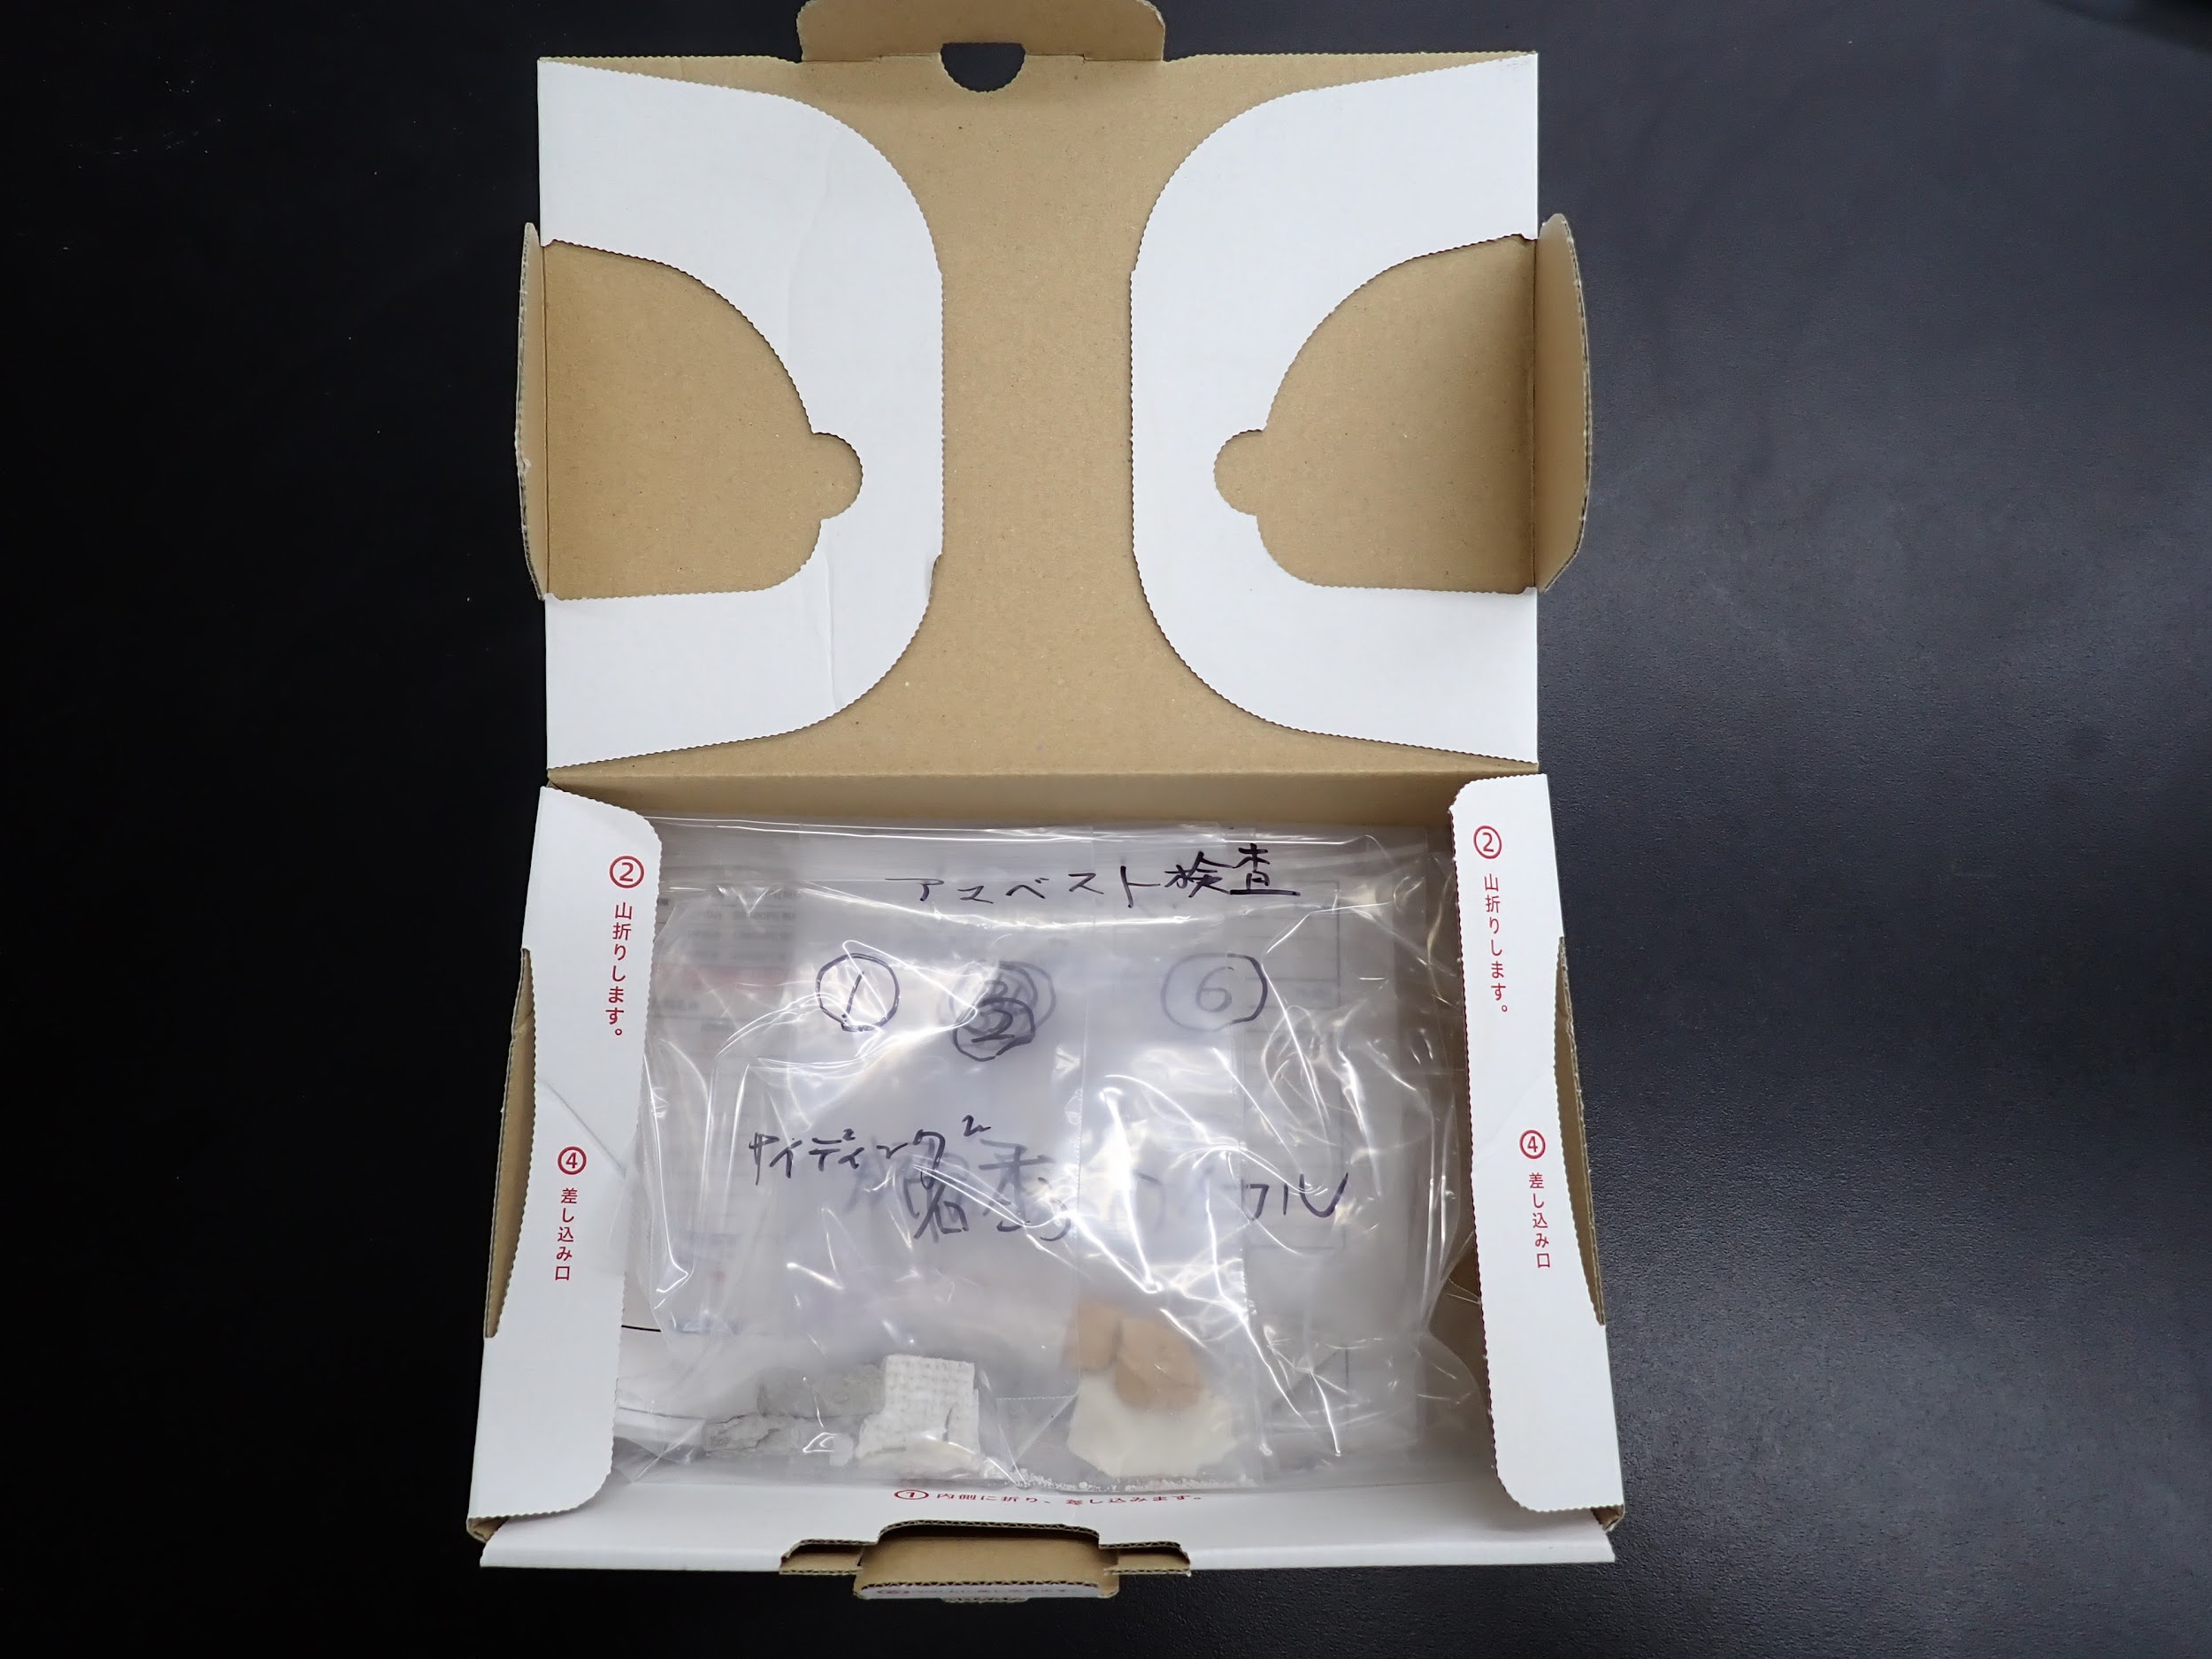
⑦
⑧

送り伝票

発送用の箱はテープで開かないように固定してください。
送り状を貼り付けて発送してください。

